データベース基本概念2日目
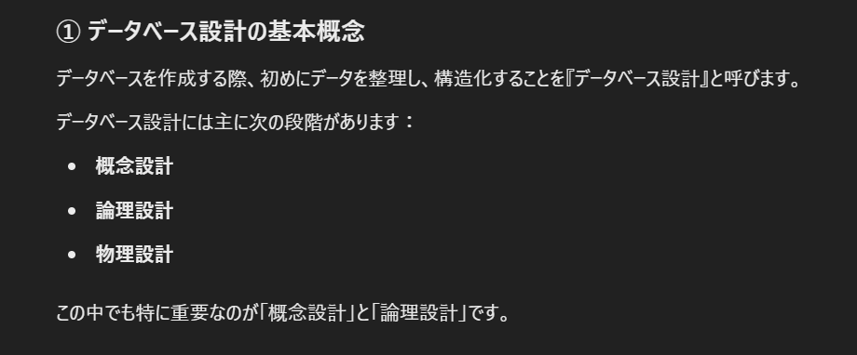

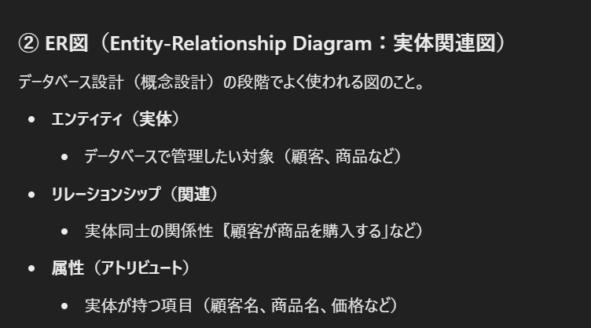

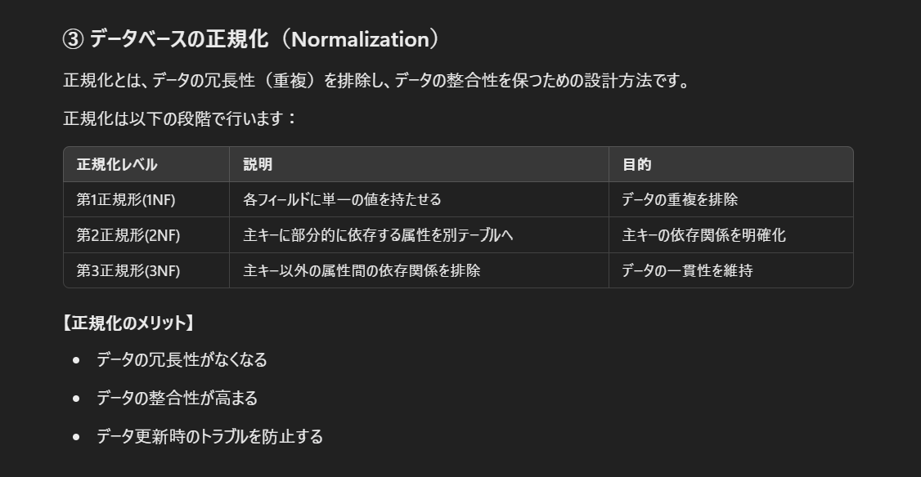

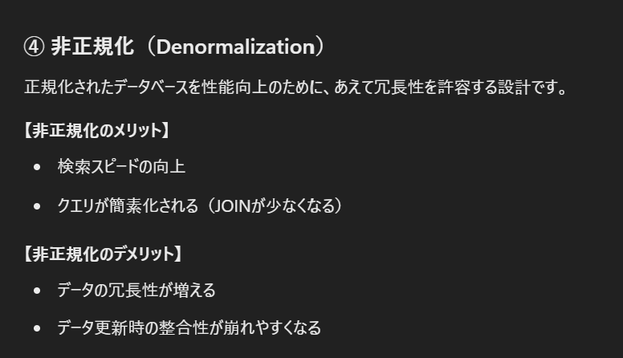

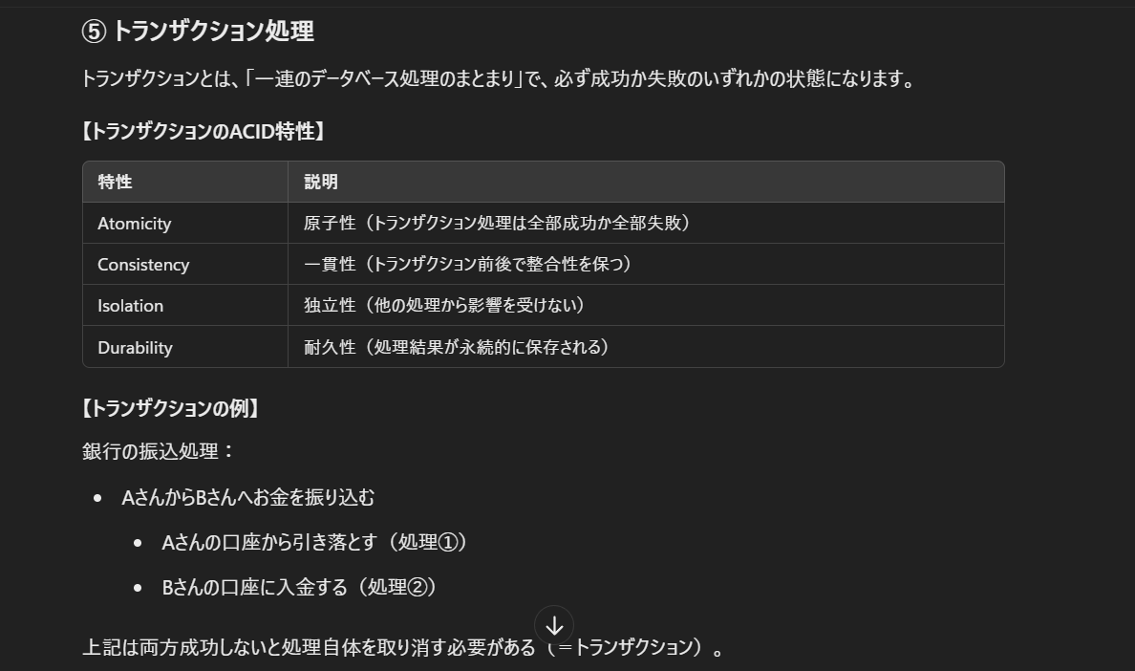

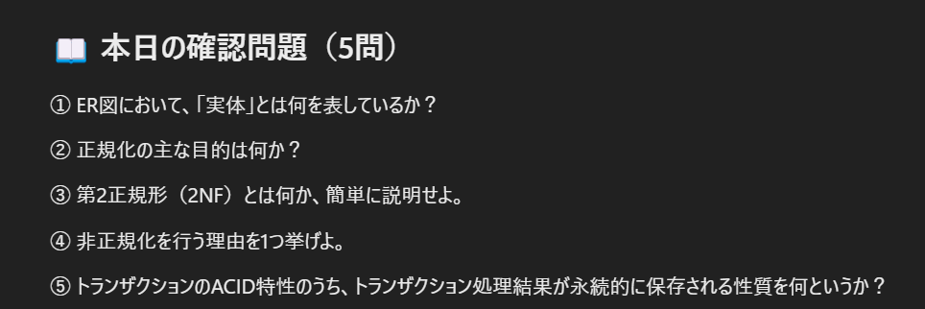

 | ①
解答 | データベースで管理したい対象やオブジェクトを表す
解説 | 実体（エンティティ）とは、データとして管理すべき「もの」や「概念」のことで、ER図では諜報兼の箱で表現されます
 | ②
解答 | データの冗長性（重複）を排除し、整合性を高めること
解説 | 正規化を行うとデータの重複を防げるため、データ更新時に矛盾が生じるのを防止できます
 | ③
解答 | 第１正規形を満たし、主キーに部分的に依存している属性を別のテーブルに分離すること
解説 | 第２正規形は、複合主キーに部分的に依存するデータを別テーブルに分割し、データを適切に管理します
 | ④
解答 | 検索時の処理性能（速度）を向上させるため。
解説 | 非正規化を行うとデータの冗長性が増える代わりに、データ検索や取得の速度が向上します。
 | ※JOINが少なくため
 | ⑤
解答 | 耐久性（Durability）
解説 | 耐久性とは、トランザクション処理が成功した後に、その結果が障害などが起きても永続的に保存される特性です。

 | ER図の問題
 |  | 🔸 問題１【書籍管理】

 |  | 以下の非正規形データをER図で表し、第1正規形へ正規化してください。

 |  | 書籍（書籍番号, 書籍名, 著者名, 出版社名, 出版社住所, 著者連絡先）
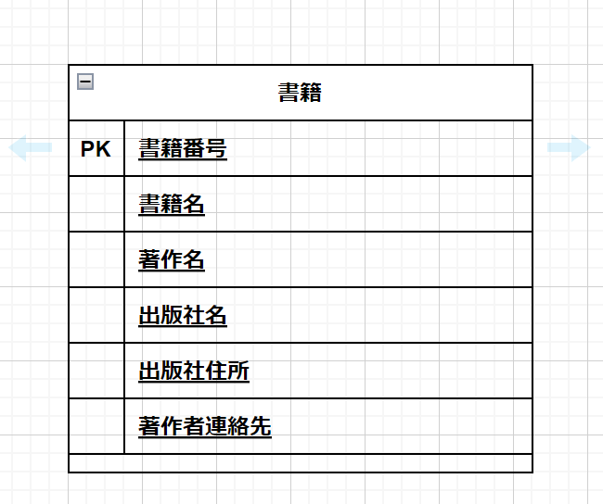

 |  | 🔸 問題２【学生の履修科目】

 |  | 以下の第1正規形のデータを第2正規形へ正規化してください。

 |  | 履修（学生番号, 科目コード, 学生名, 科目名, 単位数）

 |  | ※学生番号と科目コードが複合主キー。

 |  | 🔸 問題３【社員のプロジェクト管理】

 |  | 以下の第1正規形データを第2正規形、さらに第3正規形に正規化してください。

 |  | 社員プロジェクト（社員番号, プロジェクト番号, 社員名, プロジェクト名, 部署名, 部署所在地）

 |  | ※社員番号とプロジェクト番号が複合主キー。
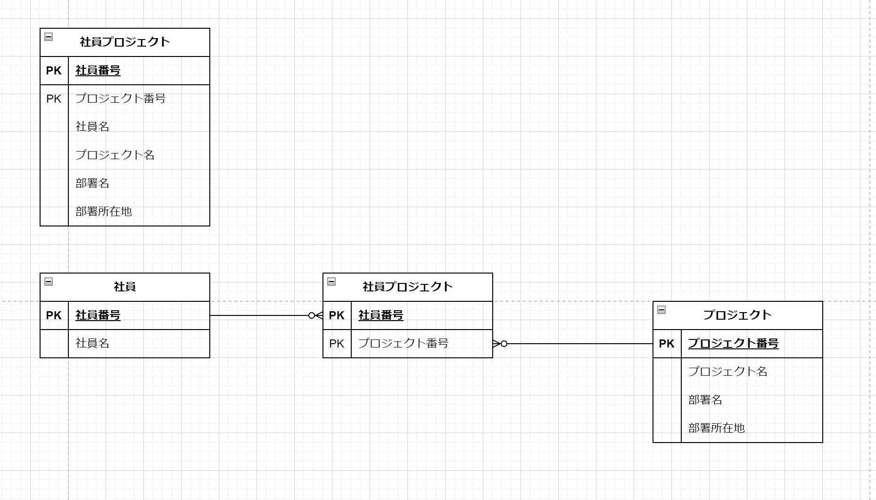

 |  | 🔸 問題４【注文と商品管理】

 |  | 以下のデータを第3正規形まで正規化し、適切なER図をdraw.ioで作成してください。

 |  | 注文票（注文番号, 注文日, 顧客番号, 顧客名, 商品番号, 商品名, 商品価格, 注文数）

 |  | ※注文番号と商品番号が複合主キー。
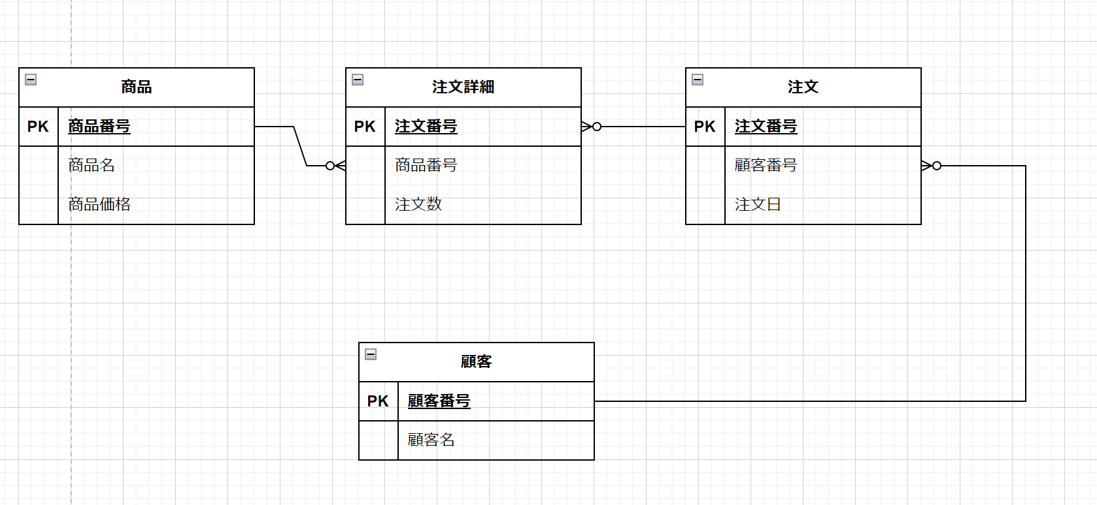

 |  | 🔸 問題５【映画レンタル管理】

 |  | 以下の非正規形データを第3正規形まで正規化し、適切なER図をdraw.ioで作成してください。

 |  | レンタル管理（レンタル番号, 顧客番号, 顧客名, 顧客住所, 映画番号, 映画タイトル, 映画ジャンル, レンタル日, 返却日）

ERモデル基礎3日目
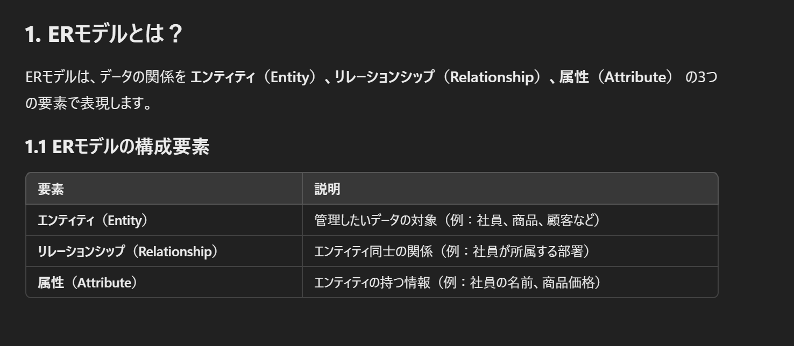

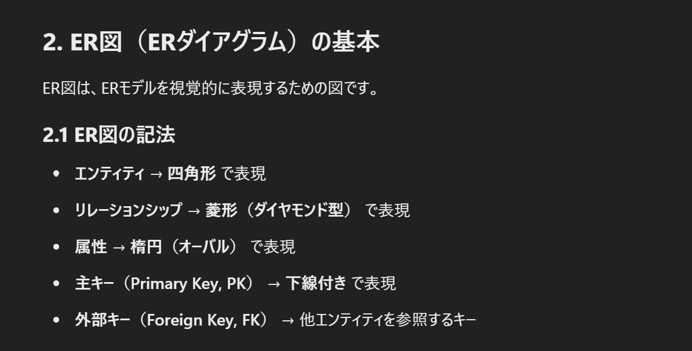

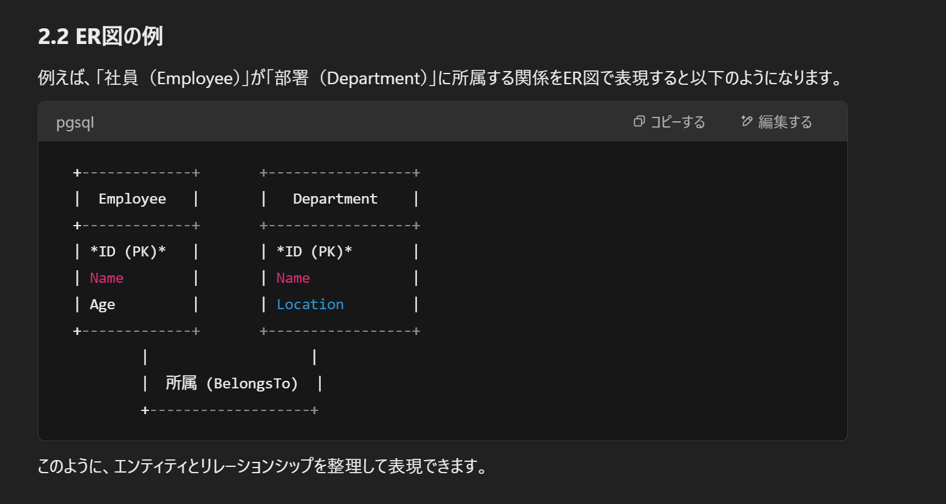

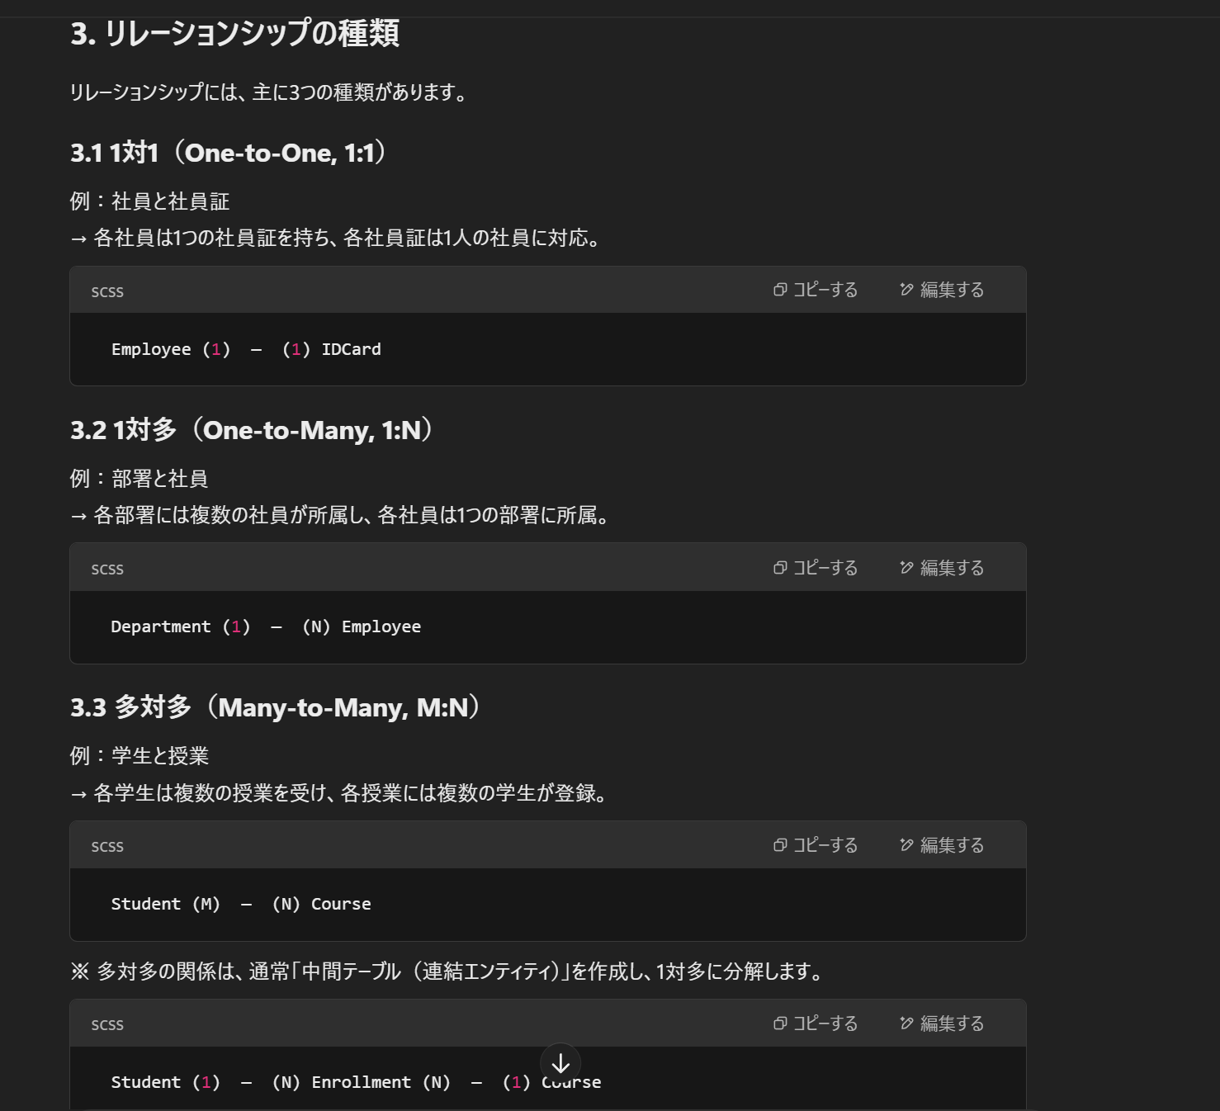

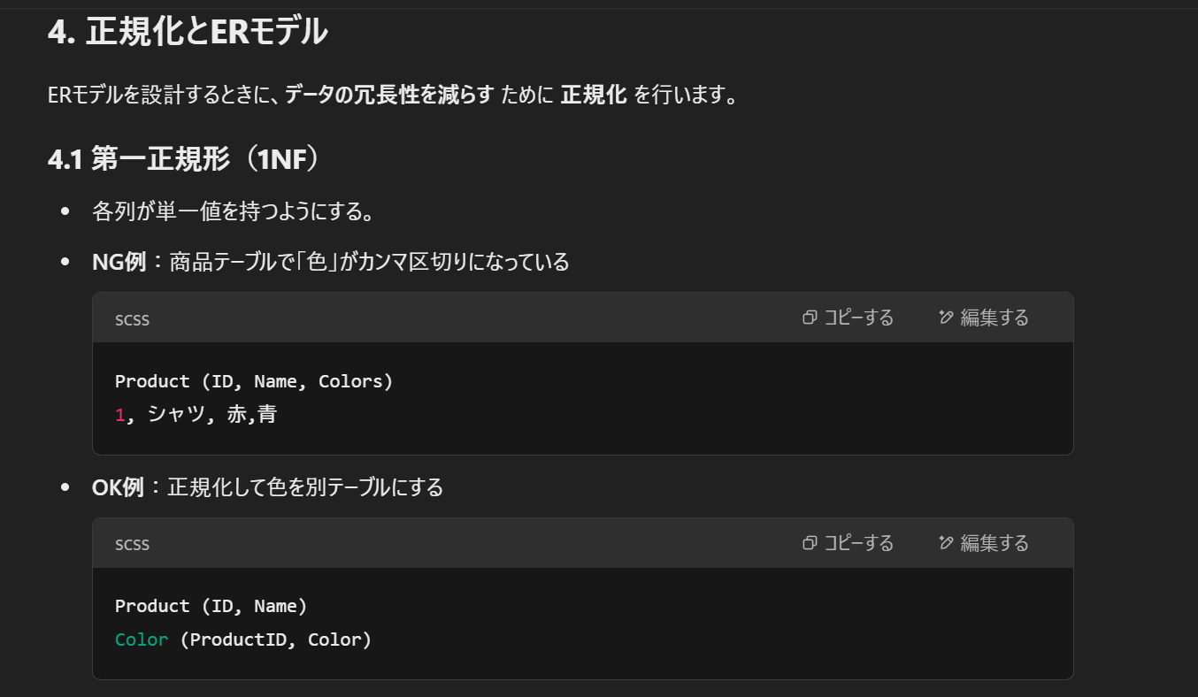

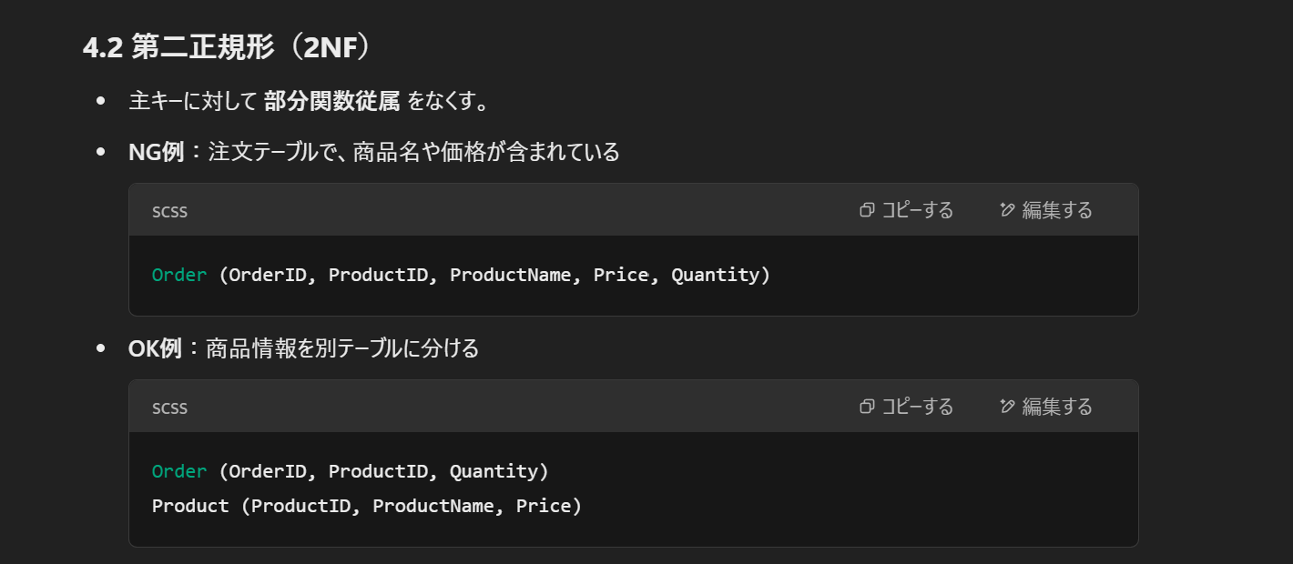

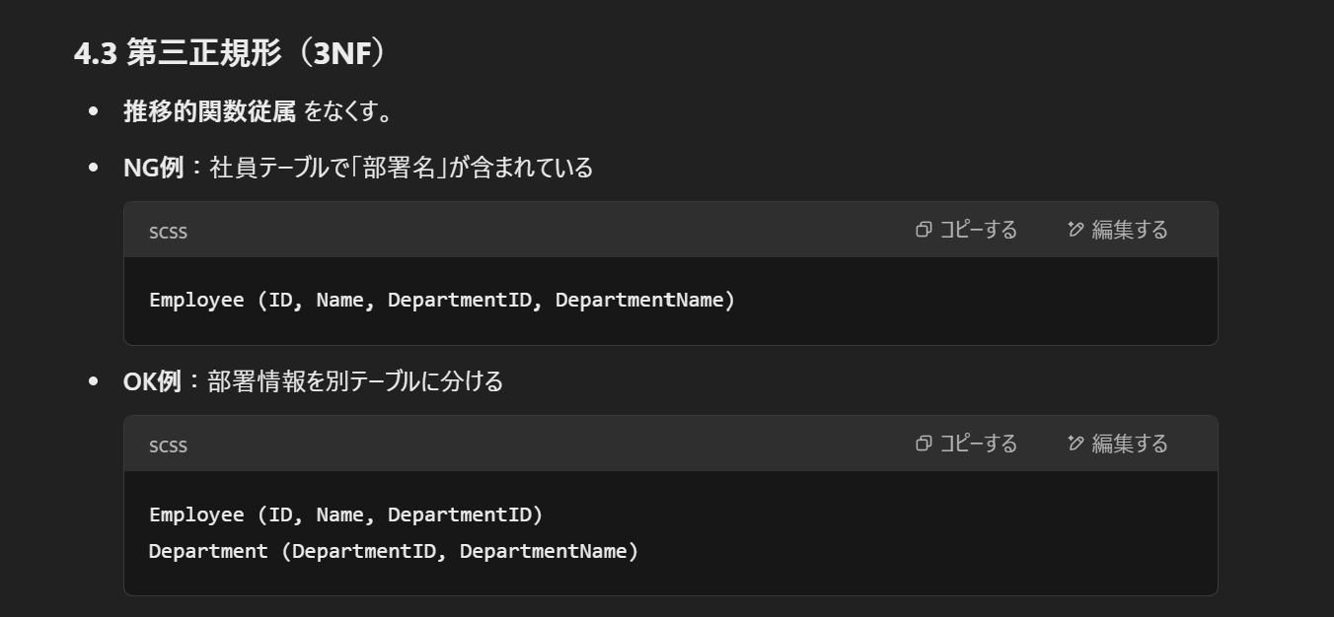

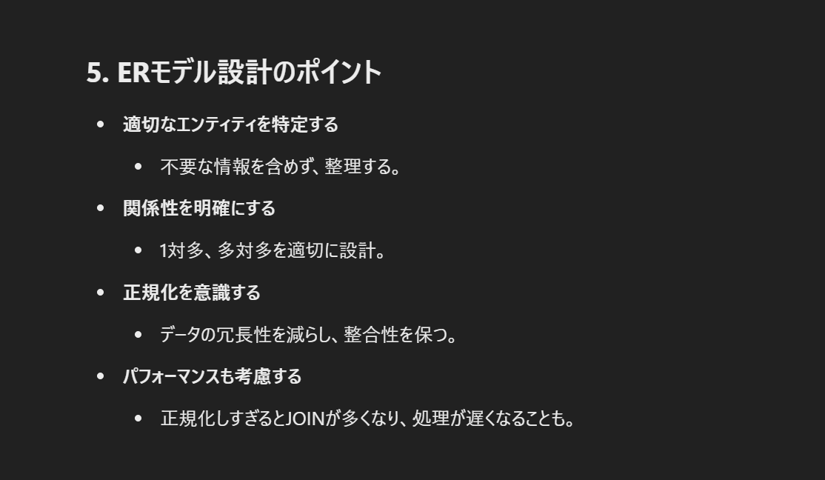

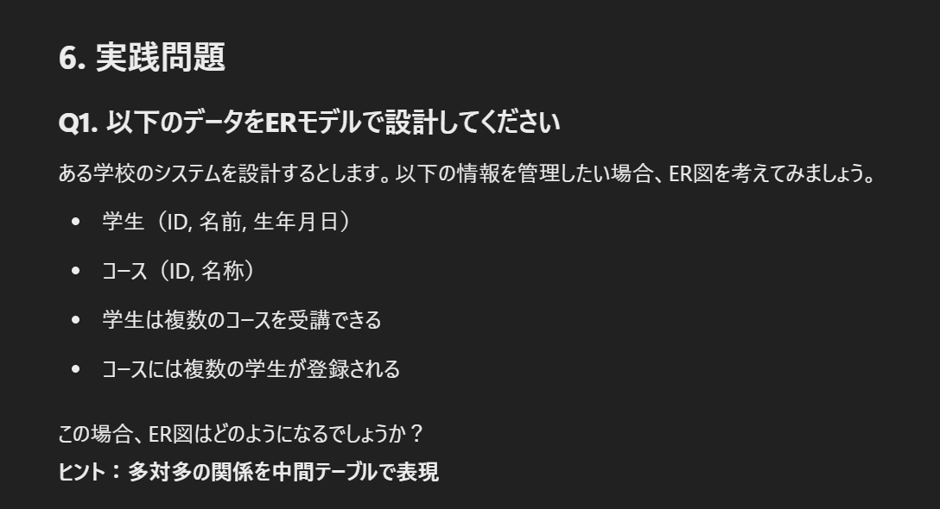
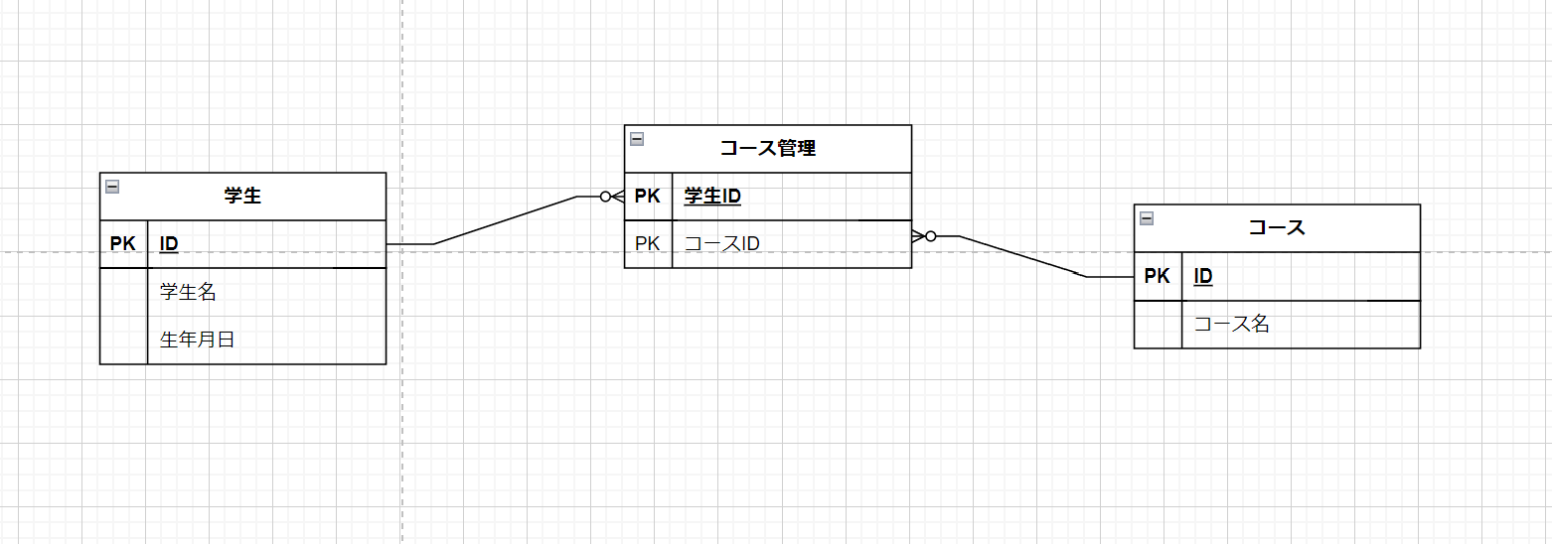

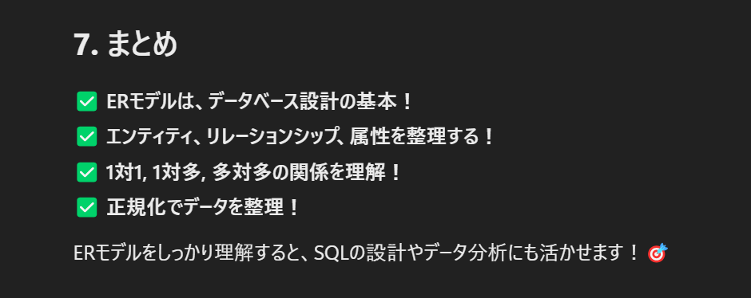

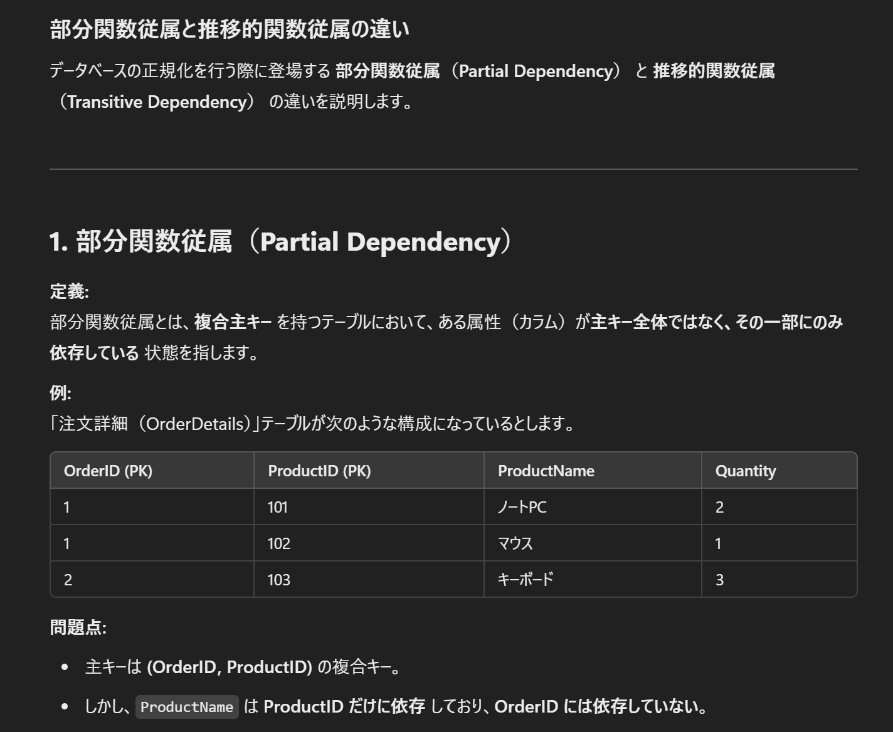

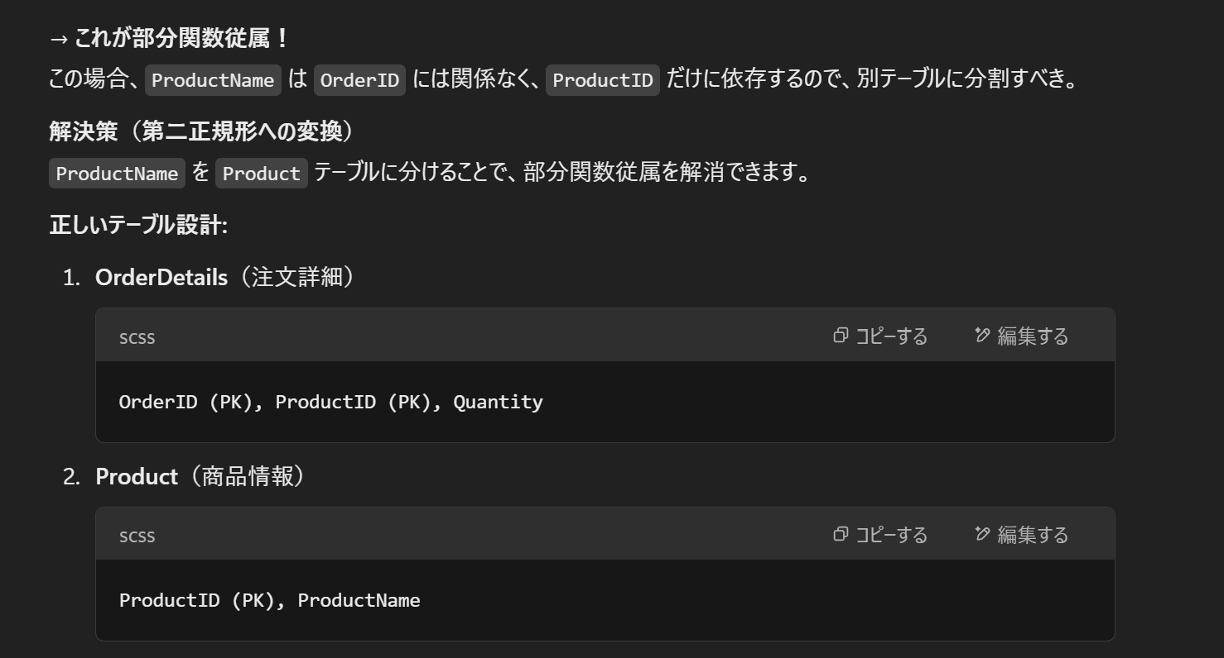

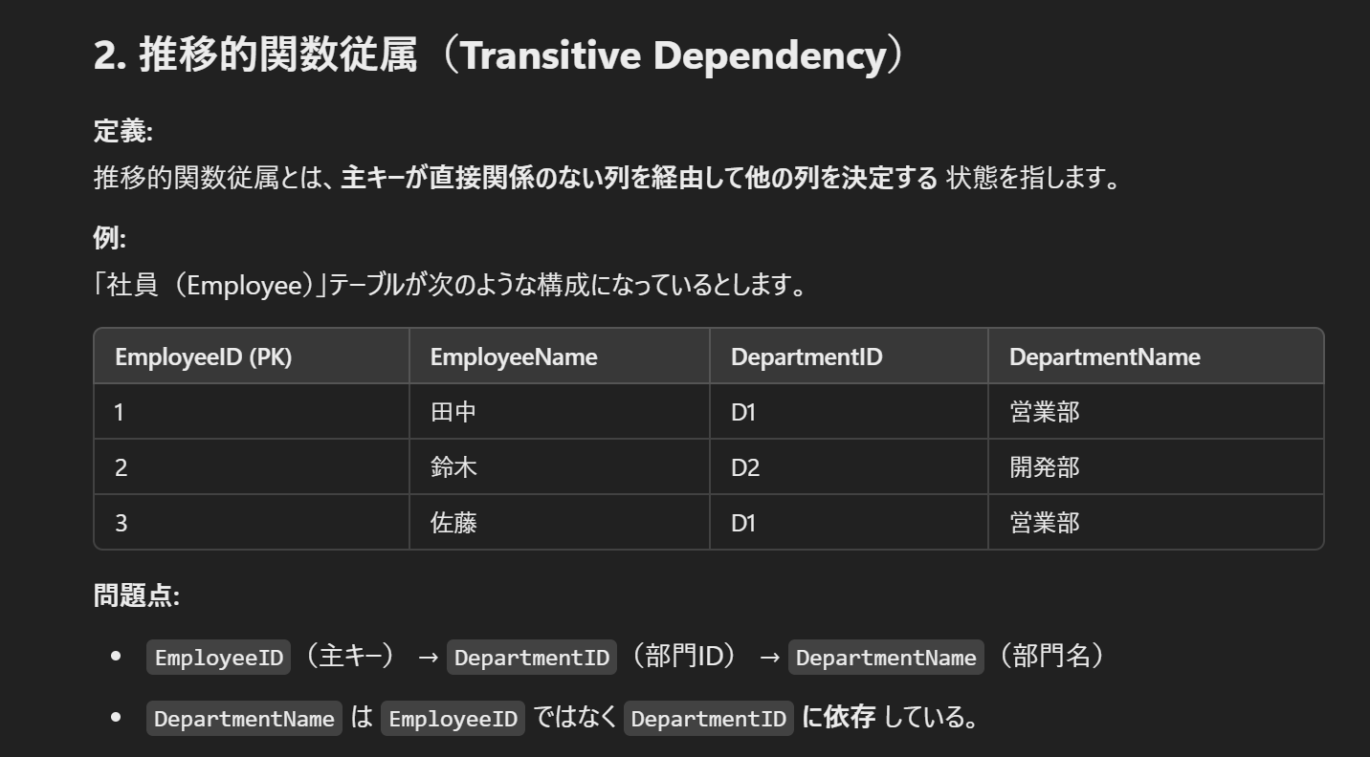

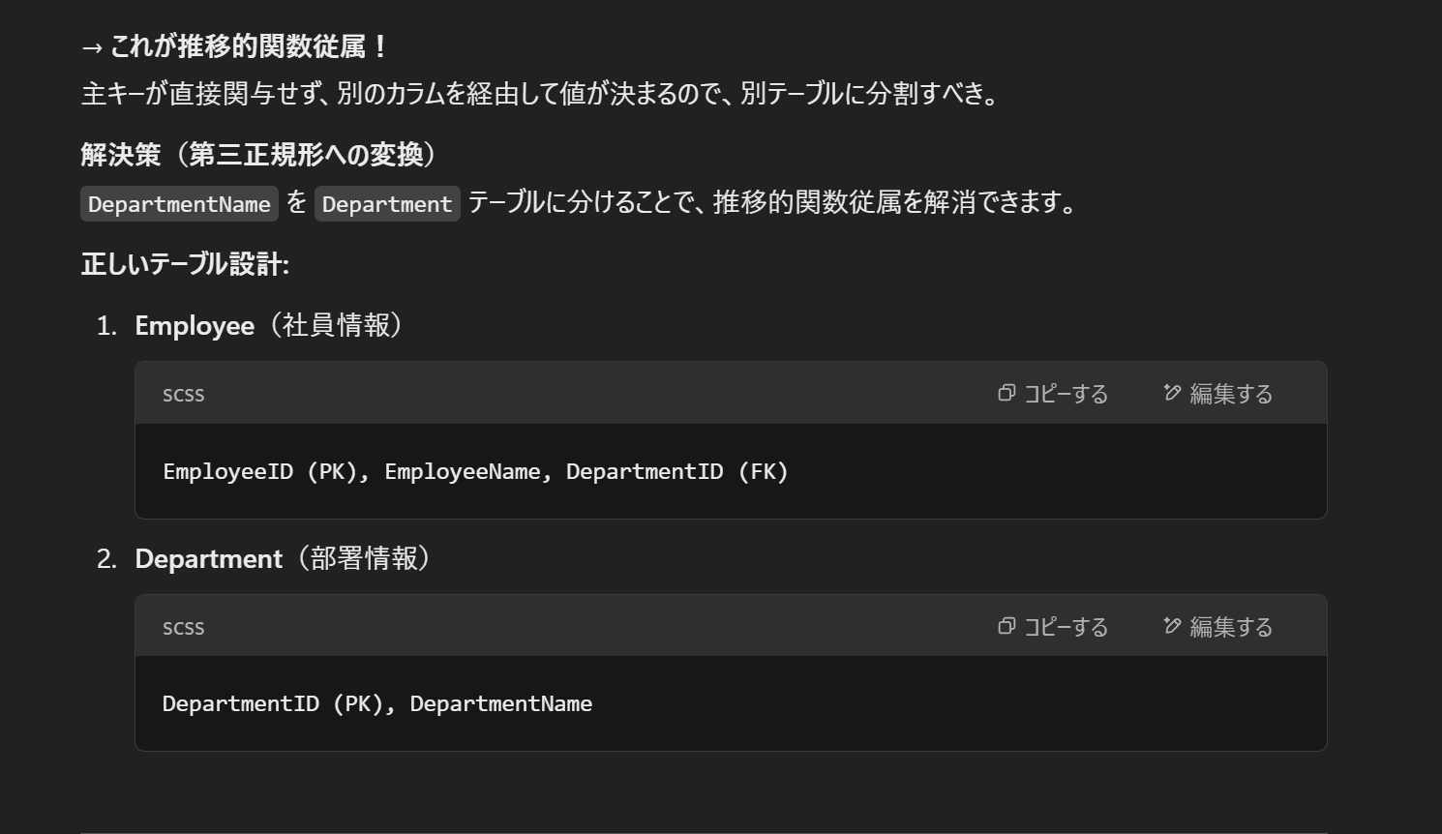

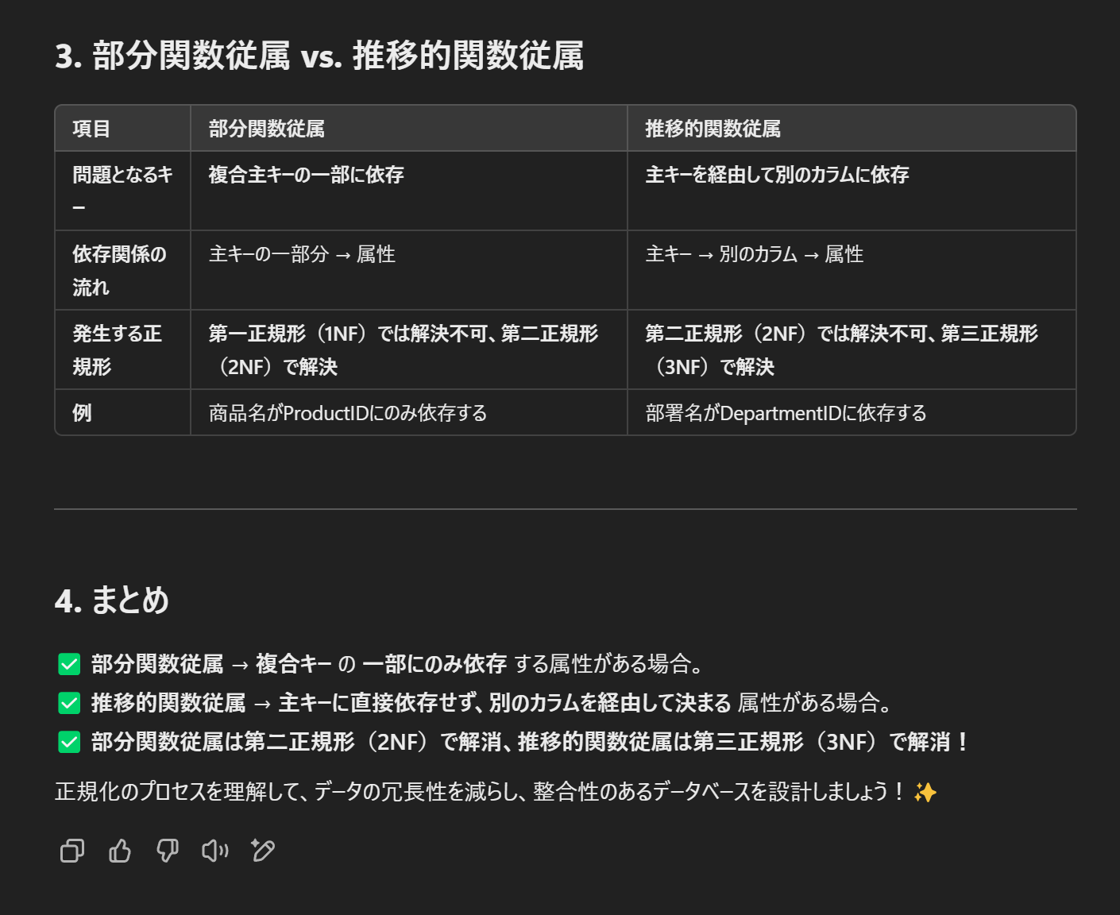

正規化理論4日目
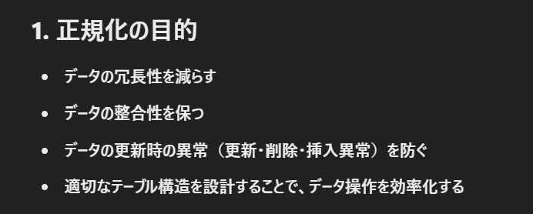

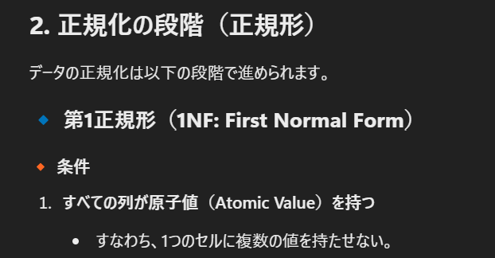

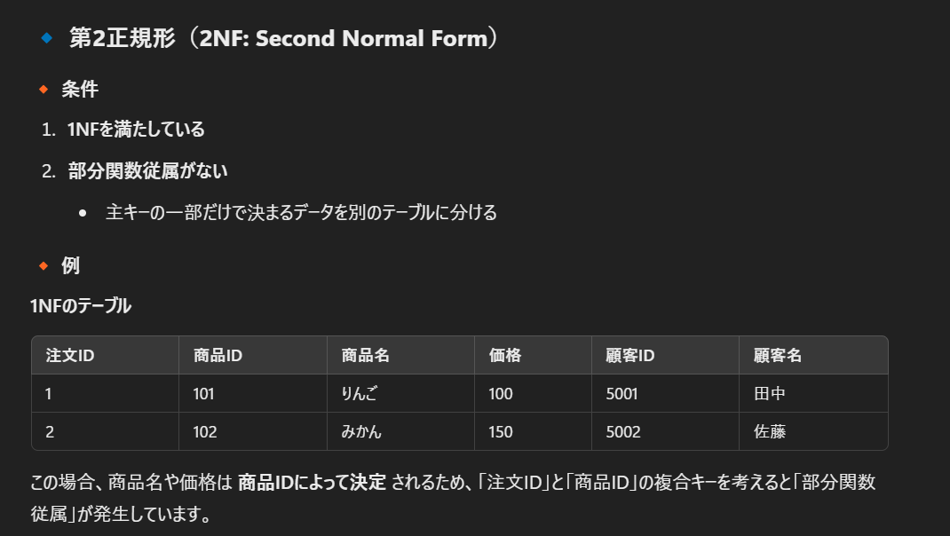

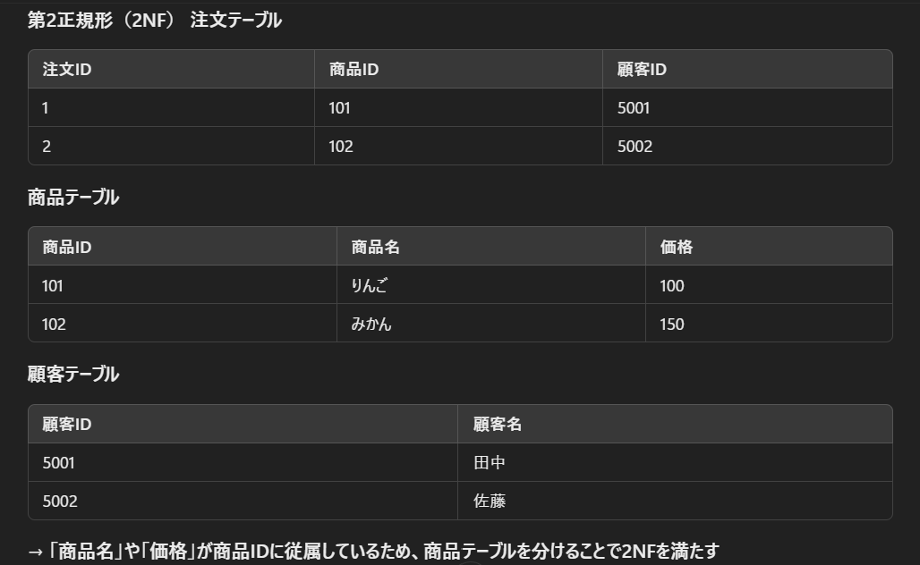

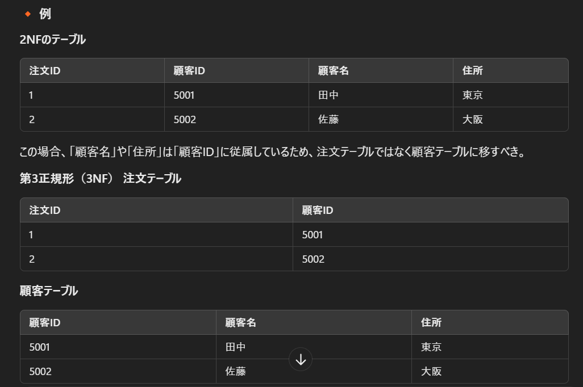

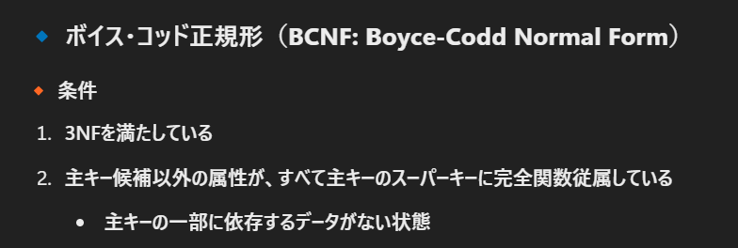

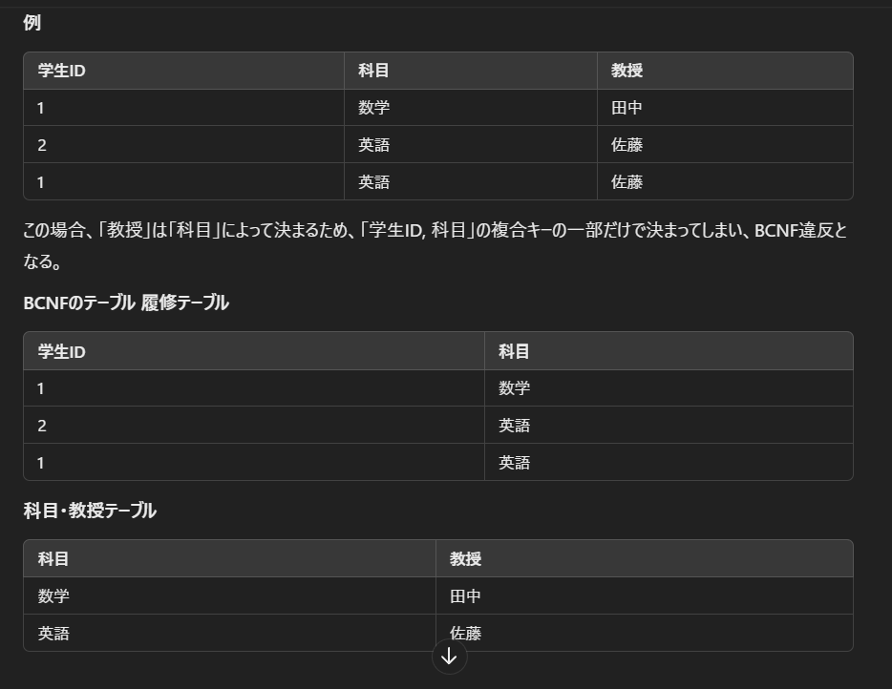

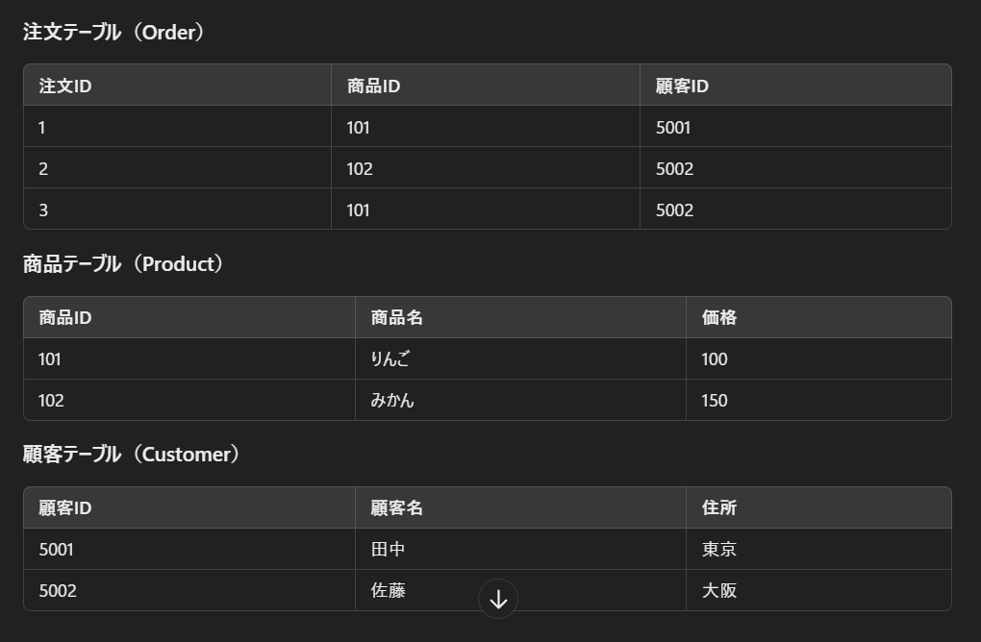
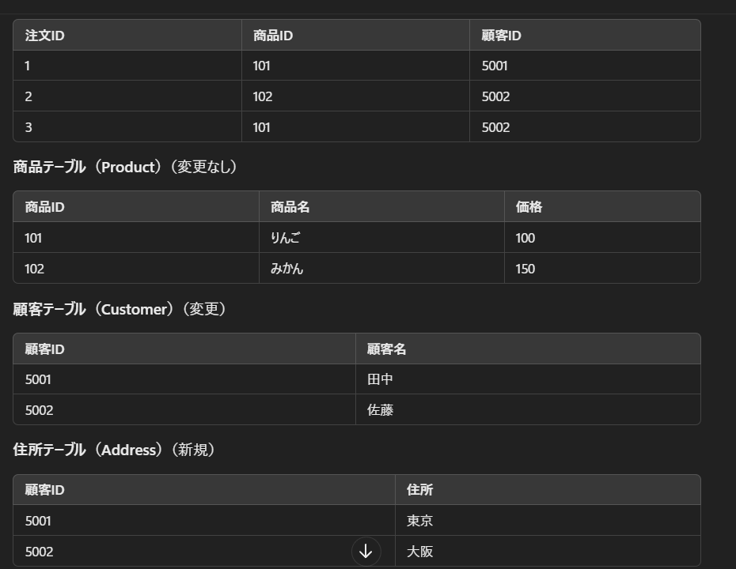

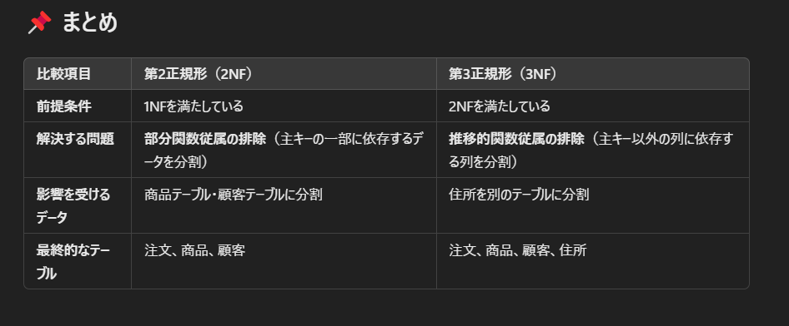

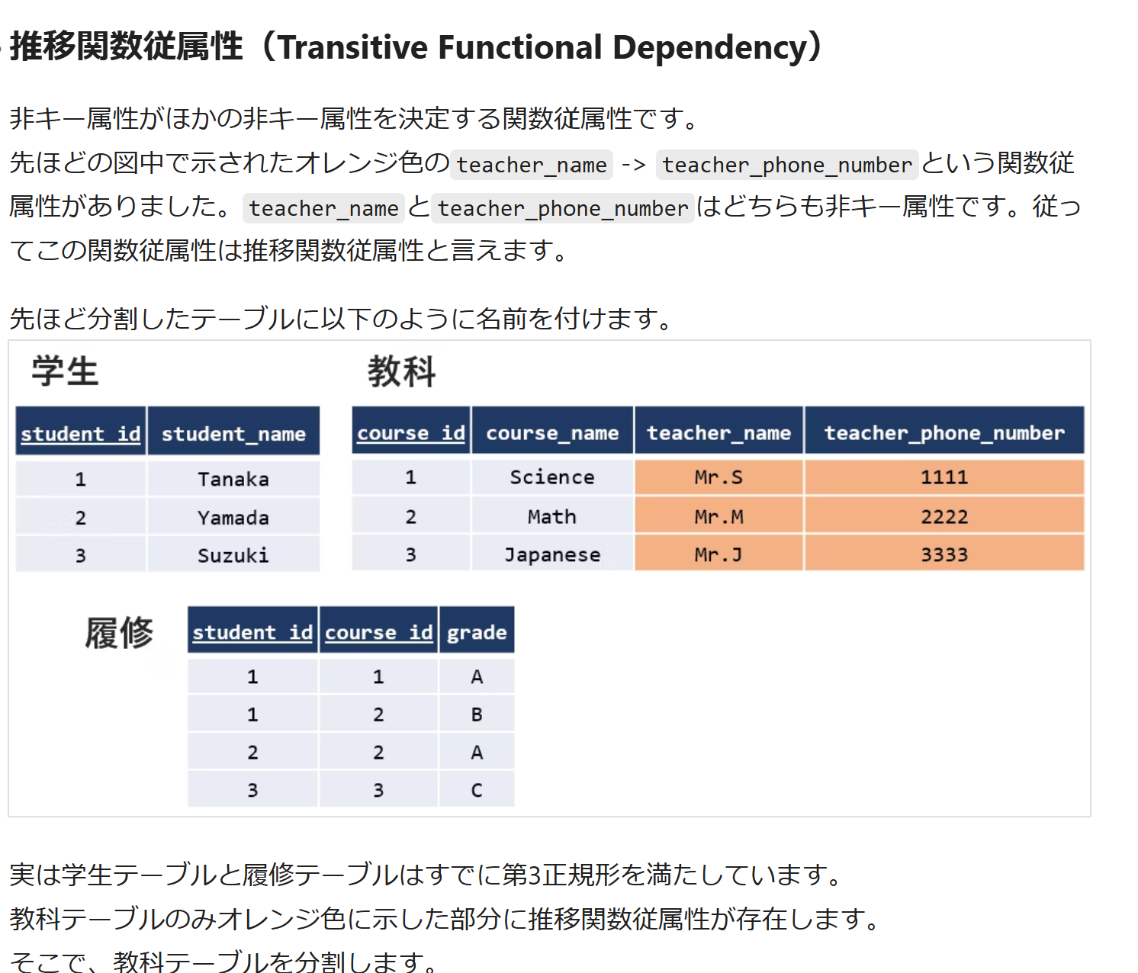

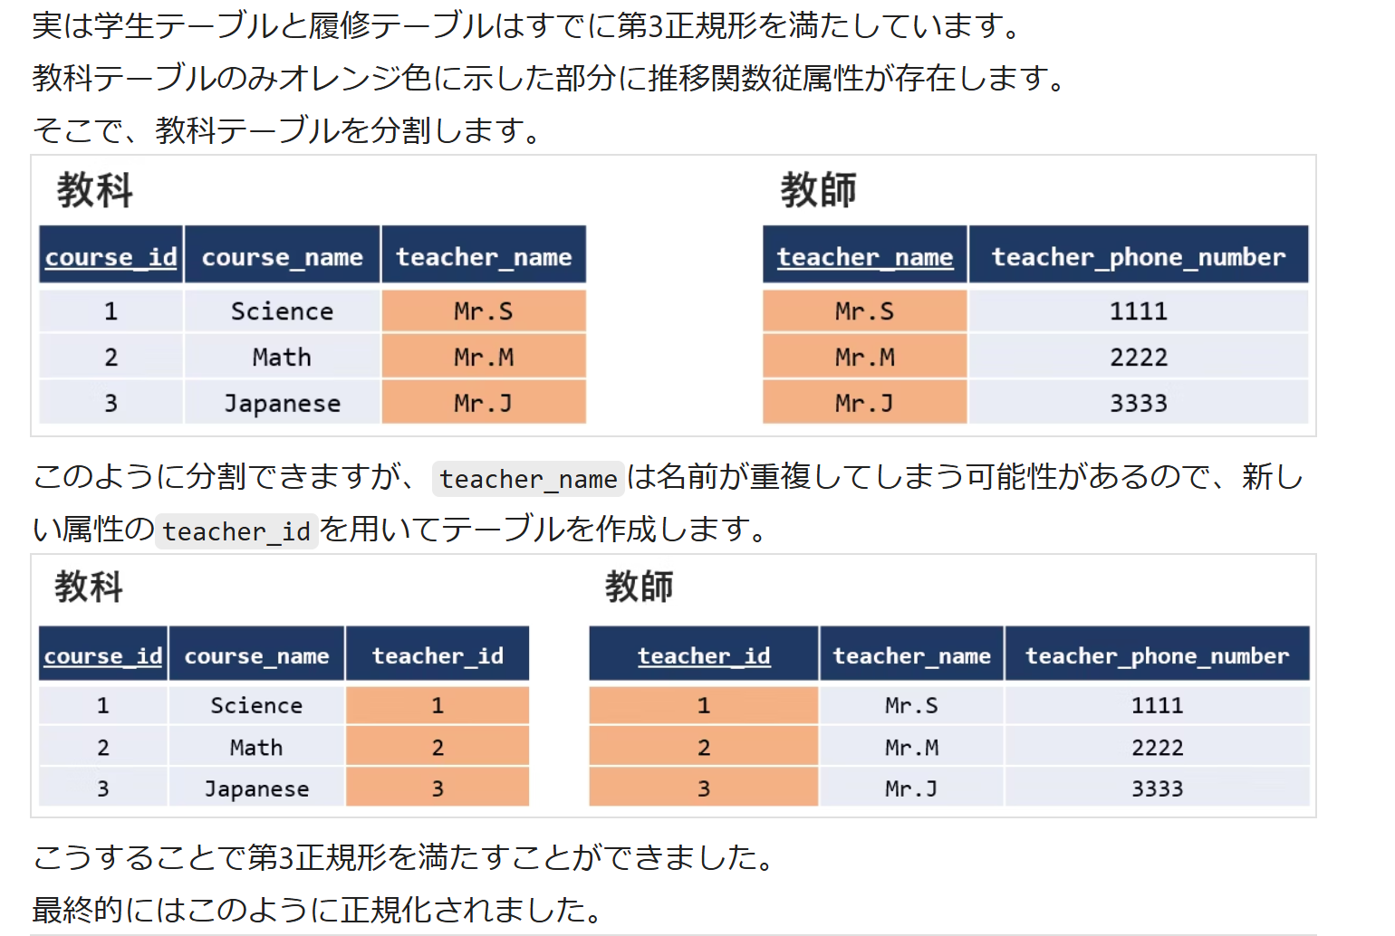

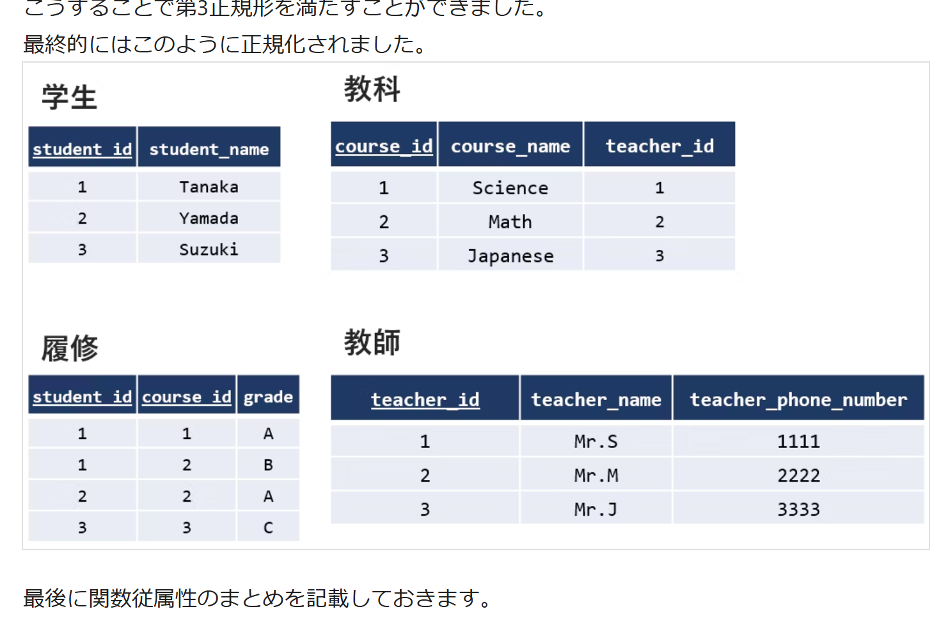

論理設計のまとめ
問題 | 解答
論理設計とは何か？ | 概念設計をリレーショナルモデルに落とし込み、テーブル設計を行う工程。
リレーショナルデータベースでデータを格納する基本単位は？ | テーブル（リレーション）。
リレーショナルデータベースで、行を指す用語は？ | レコード（タプル）。
リレーショナルデータベースで、列を指す用語は？ | カラム（属性）。
主キー（Primary Key）の役割は？ | テーブル内の各レコードを一意に識別する。
外部キー（Foreign Key）とは何か？ | 他のテーブルの主キーを参照し、リレーションを定義するキー。
1対多（1:N）の関係をリレーショナルモデルで表現する方法は？ | 多側のテーブルに1側のテーブルの主キーを外部キーとして持たせる。
多対多（M:N）の関係をリレーショナルモデルで表現する方法は？ | 中間テーブルを作成し、各エンティティの主キーを外部キーとして格納する。
データの一貫性を保つために、データベース設計で考慮すべきものは？ | 参照整合性制約（Foreign Key制約）。
データベース設計で、データの冗長性を排除するために行うことは？ | 正規化。
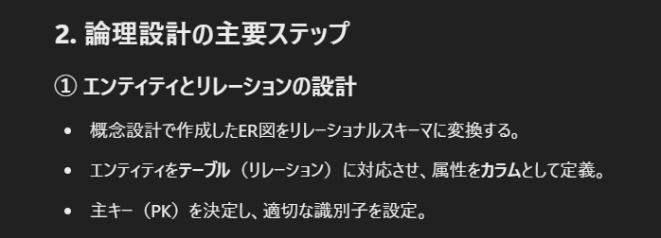
第1正規形（1NF）の条件は？ | 各カラムの値が原子値（分割不可能な単位）であること。
第2正規形（2NF）の条件は？ | 1NFかつ、主キーの一部のみに依存する部分関数従属を排除すること。
第3正規形（3NF）の条件は？ | 2NFかつ、主キーに依存しない非キー属性間の依存関係（推移的関数従属）を排除すること。
第1正規形（1NF）で排除される問題は？ | 繰り返し属性（カラム内の複数値）。
第2正規形（2NF）で排除される問題は？ | 部分関数従属によるデータの不整合。
第3正規形（3NF）で排除される問題は？ | 推移的関数従属によるデータの冗長性。
第4正規形（4NF）の特徴は？ | 3NFかつ、多値従属性を排除。
第5正規形（5NF）の特徴は？ | 4NFかつ、結合従属性を排除。
正規化を行うメリットは？ | データの整合性を保ち、冗長性を排除する。
正規化を行いすぎた場合のデメリットは？ | テーブルの分割が多くなり、結合が増えてクエリのパフォーマンスが低下する。
データ型の選定で考慮すべき点は？ | データの種類、サイズ、検索の効率。
日付型データを保存するのに適した型は？ | DATE や DATETIME。
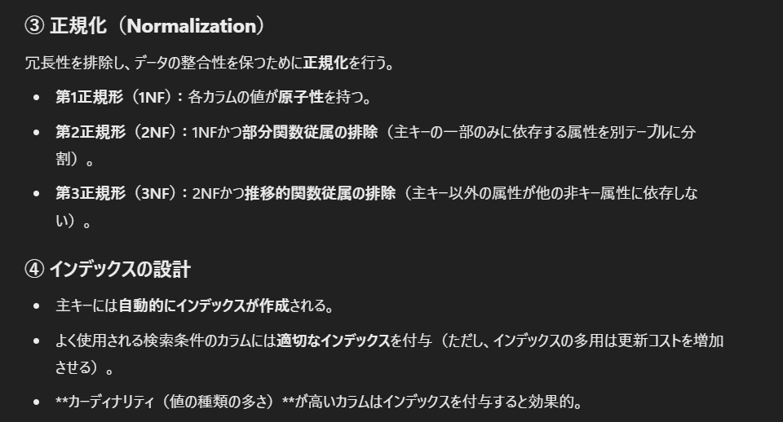
テキストデータの長さが可変の場合に適したデータ型は？ | VARCHAR。
固定長の文字列データを格納する場合に適したデータ型は？ | CHAR。
数値型で小数点以下の精度が必要な場合に適したデータ型は？ | DECIMAL または FLOAT。
データ量が増えた場合のパフォーマンスを向上させるための対策は？ | インデックスの適用。
一意性を確保するための制約は？ | UNIQUE 制約。
NULL値を許可しないカラムの制約は？ | NOT NULL 制約。
外部キー制約を設定する目的は？ | 参照整合性を保つため。
DELETE CASCADE の動作は？ | 親テーブルのデータ削除時に、関連する子テーブルのデータも削除される。
インデックスの役割は？ | クエリの検索速度を向上させる。
主キーに自動的に作成されるインデックスの種類は？ | クラスタ化インデックス（Clustered Index）。
検索頻度の高いカラムにインデックスを付与するときの注意点は？ | インデックスの作成・更新コストが増加する。
インデックスを使用すると有効な操作は？ | WHERE句による検索、ORDER BY、JOINの高速化。
インデックスを使用しても効果が少ない操作は？ | INSERTやUPDATEの頻繁な実行。
インデックスの種類にはどのようなものがあるか？ | B-treeインデックス、ハッシュインデックス、全文検索インデックスなど。
複数カラムに対するインデックスを何と呼ぶか？ | 複合インデックス（Composite Index）。
クエリの最適化に役立つインデックスの確認方法は？ | EXPLAIN コマンド。
データの一貫性を保つために必要なルールは？ | 参照整合性制約。
エンティティの関係を明確にするために使う設計手法は？ | ER図。
リレーショナルデータベースの3大設計工程は？ | 概念設計、論理設計、物理設計。
論理設計の目的は？ | 効率的なデータ構造を作る。
正規化と逆正規化の違いは？ | 正規化はデータの整合性を高め、逆正規化はパフォーマンスを向上させる。
SQLでテーブルを作成するコマンドは？ | CREATE TABLE。
SQLでインデックスを作成するコマンドは？ | CREATE INDEX。

